K1
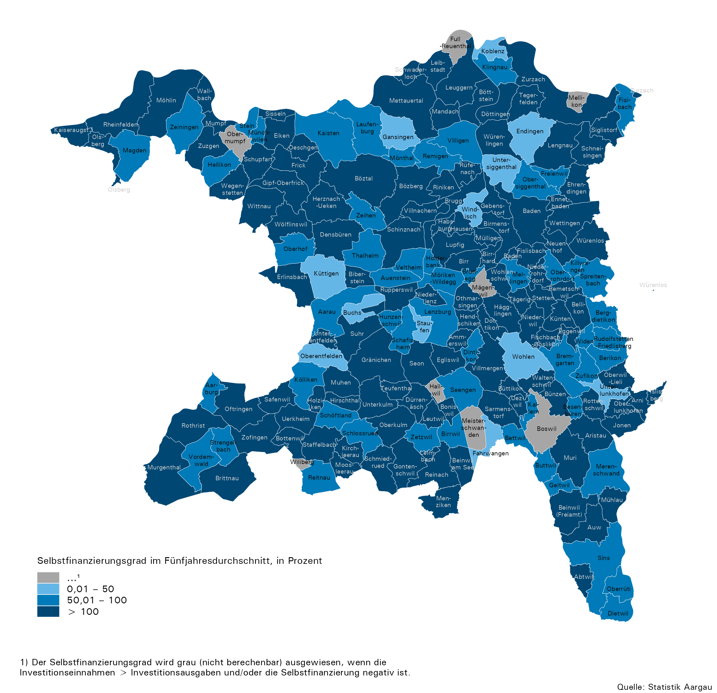
Karte 1: Selbstfinanzierungsgrad der Gemeinden im Fünfjahresdurchschnitt, 2021–2025

